O.K_KOVINSKO POHIŠTVO
pozicija |  |  | opis postavke | enota | količina |  | skupaj

KP |  |  | KOVINSKO POHIŠTVO |  |  |  | 0.00 €
 |  |  | V vseh postavkah upoštevati splošna in posebna določila iz tehničnega poročila!

KP | 1 |  | DPK1-Delovni pult iz inoksa
 |  |  | Dobava in montaža kovinskega delovnega pulta. Sestavni deli: Zgoraj: - delovna površina izvedena iz nerjavne pločevine AISI 304, debelina pločevine 1.5mm, robovi površine zaokroženi - 1x korito 500 x 500 x 300 mm - napultna pipa - ob steni dvignjen rob 100 mm - spredaj in bočno prelivni rob 5mm po celotno dolžini mize Spodaj: - spodnja odlagalna polica širine 800 mm, - zapiranje z drsnimi dvokrilnimi vrati, - 3 x prekucni koši za ločevanje odpadkov, odpiranje na stopalko, zaobljeni robovi posode, nalepke - nastavljive nogice
 |  |  | Dimenzija š/g/v: 2200/600/900 mm
 |  | 1 | dobava in namestitev po dispoziciji | kos | 7 |  | 0

KP | 2 |  | DPK2-Delovni pult iz inoksa
 |  |  | Dobava in montaža kovinskega delovnega pulta. Sestavni deli: Zgoraj: - delovna površina izvedena iz nerjavne pločevine AISI 304, debelina pločevine 1.5mm, robovi površine zaokroženi - 1x korito 450 x 500 x 300 mm - napultna pipa - ob steni dvignjen rob 100 mm - spredaj in bočno prelivni rob 5mm po celotno dolžini mize Spodaj: - spodnja odlagalna polica, - zapiranje z drsnimi dvokrilnimi vrati, - nastavljive nogice izdelano iz nerjavne pločevine
 |  |  | Dimenzija š/g/v: 930/600/900 mm
 |  | 1 | dobava in namestitev po dispoziciji | kos | 1 |  | 0

KP | 3 |  | DPK3-Delovni pult iz inoksa_Pralnica
 |  |  | Dobava in montaža kovinskega delovnega pulta. Sestavni deli: Zgoraj: - delovna površina izvedena iz nerjavne pločevine AISI 304, debelina pločevine 1.5mm, robovi površine zaokroženi - 1x korito 450 x 1000 x 300 mm - napultna pipa - ob steni dvignjen rob 100 mm - spredaj in bočno prelivni rob 5mm po celotno dolžini mize Spodaj: - spodnja odlagalna polica pod koritom, - nastavljive nogice izdelano iz nerjavne pločevine
 |  |  | Dimenzija š/g/v: 1870/600/900 mm
 |  | 1 | dobava in namestitev po dispoziciji | kos | 1 |  | 0

KP | 4 |  | Trokadero s sanitarnim umivalnikom-Pralnica
 |  |  | Dobava in montaža kovinskega delovnega trokadera iz nerjavne pločevine AISI 304, debelina pločevine 1.5mm. Sestavni deli: Zgoraj: - sanitarni umivalnik - enoročna mešalna baterija, - ob steni dvignjen rob 100 mm - spredaj in bočno prelivni rob 5mm po celotno dolžini mize Spodaj: - trokadero izlivno korito, - odlagalna mreža, - vodni izpiralec.
 |  |  | Dimenzija š/g/v: 1870/600/900 mm
 |  | 1 | dobava in namestitev po dispoziciji | kos | 0 |  | 0

KP | 5 |  | Stenska polica-Pralnica
 |  |  | Dobava in montaža stenske police z zaobljenimi vogali za postavitev pralnih sredstev. Nosilnost police 150 kg. Polica pritrjena v AB zid prek konzol. Vsi elemnti iz nerjavne pločevine AISI 304, debelina pločevine 1.5mm. Sestavni deli: Dimenzija š/g/v: 2000/4500/50 mm
 |  | 1 | dobava in namestitev po dispoziciji | kos | 1 |  | 0

 |  |  | KOVINSKE OMARE

KP | 6 |  | GO1-Tipske kovinske garderobne omare-v prostoru 0.4.2, 1.4.3, 1.4.4
 |  |  | Dobava in namestitev kovinske garderobne omare s HPL vrati in cilindrično ključavnico: 2 x 3 vrat v obliki črke Z, kot npr. SZS 33 A, proizvajalca Trevis Standardna barva ohištja: svetlo siva (RAL 7035) Standardna barva vrat po izboru projektanta. Garderobna omara, varjena, : trodelna omarica - za šest oseb cilindrična ključavnica je vključena v ceno; na voljo so tudi drugi načini zaklepanja, poseben način odpiranja (vrata so dvokrilna) Dodatek: -garderobna klop za pod omarice, kot npr. LAV_09_P | 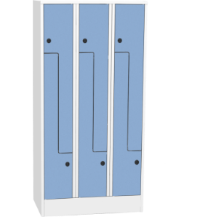 |  | 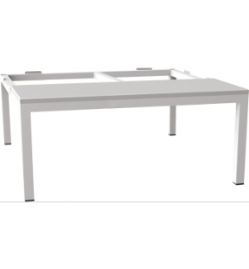
 |  |  | Dimenzija omare: š/g/v = 900/ 500/1850 mm Diemnzija klopi: š/g/v = 355 x 900 x 810
 |  | 1 | dobava in namestitev po dispozicijskem načrtu | kos | 20 |  | 0.00 €

KP | 7 |  | OMČ1-Tipske omara za čistila iz inox-a-na vsakem oddelku
 |  |  | INOX omara za čistila in pripomočkekot npr. SKU 1331proizvajalca Zak, z enokrilnimi vrati in s poševno streho. Izdelana je iz nerjavečega jekla Aisi 304 ali Aisi 430. V skladu z HACCP predpisi in enostavna za čiščenje. Dodatno: - tri nastavljive police, - notranja pregrada, - ključavnica je standardna cilindrična z 2 ključema - nastavljive nogice | 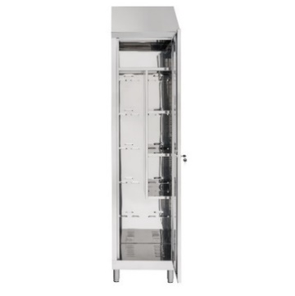
 |  |  | Dimenzija š/g/v: 500/400/215 mm
 |  | 1 | dobava in namestitev shrambe nečisto na oddelkih in v shrambi na Covid oddelku | kos | 8 |  | 0

 |  |  | KOVINSKI REGALI

KP | 8 |  | Sestavljivi tipski kovinski regali
 |  |  | Higienski sestavljivi regali razlićnih višin in dolžin primeren za pralnice in shranjevanje tekstila kot npr. EUROKRAFTpro –AntiBak®, s 5-imi policami, obremenitev 150 kg/polico, s potrebnimi ojačitvami. Sestav posameznega sklopa podan v dispozicijskem načrtu.
 |  |  | Zunanje mere Osnovni regal: Širina police + 60 mm. Globina police + 35 mm. Priključni regal: Širina police + 10 mm. Globina police + 35 mm. Upoštevajte Če višina regala znaša več kot njegova 5-kratna globina, je treba regal zavarovati s pomočjo ustreznih talnih ali stenskih pritrdil (dodatna oprema). Talne pritrditve (pocinkane jeklene talne plošče) so priložene ob dobavi (vijaki in vložki niso priloženi). Vrednosti obremenitve veljajo pri enakomerni razporeditvi bremena. Dodatne police lahko vgradite ob upoštevanju navedene maks. obremenitve sklopa. Idealni za laboratorije, gastronomijo, hotele, profesionalne kuhinje, pralnice, pisarne in skladišča certifikatovInovativen higienski premaz, primeren za živila, v čisti beli barvi. Higienska prevleka je nepropustna za kondenz, ne tvori mehurčkov in ne izgubi sijaja Najboljše mehanske lastnosti: zaščita pred korozijo s higiensko prevleko na pocinkani podlagi, dobra izkoriščenost prostora. Temperaturna obstojnost od –20 °C do +40 °C. Dobra zmožnost čiščenja – enostavno odstranjevanje mikroorganizmov in umazanije Raster prestavljanja polic 25 mm |  | 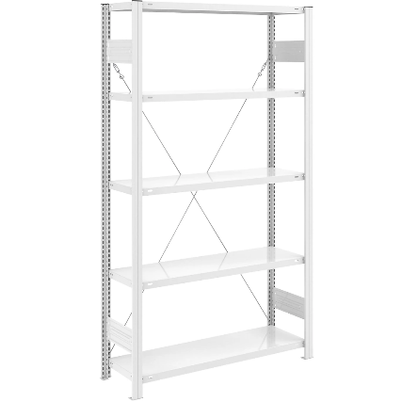
 |  |  | dobava in namestitev po dispozicijskem načrtu, pozicije v prostorih:
 |  | 1 | RegP1-Regal dim. š/g/v=1025/385/2350 | kos | 1 |  | 0.00 €
 |  | 2 | RegP2-Regal dim. š/g/v=1075/385/2350 | kos | 0 |  | 0.00 €
 |  | 3 | RegP3-Regal dim. š/g/v=1025/585/2350 | kos | 1 |  | 0.00 €
 |  | 4 | RegP4-Regal dim. š/g/v=1275/585/2350 | kos | 0 |  | 0.00 €
 |  | 5 | RegP5-Regal dim. š/g/v=1360/635/2000 | kos | 3 |  | 0.00 €
 |  | 6 | RegP6-Regal dim. š/g/v=1060/635/2000 | kos | 2 |  | 0.00 €
 |  | 7 | RegP7-Regal dim. š/g/v=1360/435/2000 | kos | 4 |  | 0.00 €
 |  | 8 | RegP8-Regal dim. š/g/v=1060/435/2000 | kos | 4 |  | 0.00 €
 |  | 9 | PrRegP1-Priključni regal dim. š/g/v=975/385/2350 | kos | 2 |  | 0.00 €
 |  | 10 | PrRegP2-Priključni regal dim. š/g/v=1225/385/2350 | kos | 3 |  | 0.00 €
 |  | 11 | PrRegP3-Priključni regal dim. š/g/v=1225/585/2350 | kos | 2 |  | 0.00 €
 |  | 12 | PrRegP4-Priključni regal dim. š/g/v=975/585/2350 | kos | 1 |  | 0.00 €
 |  | 13 | PrRegP5-Priključni regal dim. š/g/v=1310/635/2000 | kos | 1 |  | 0.00 €
 |  | 14 | PrRegP6-Priključni regal dim. š/g/v=1010/635/2000 | kos | 6 |  | 0.00 €
 |  | 15 | PrRegP7-Priključni regal dim. š/g/v=1310/435/2000 | kos | 2 |  | 0.00 €
 |  | 16 | PrRegP8-Priključni regal dim. š/g/v=1010/435/2000 | kos | 10 |  | 0.00 €

 |  |  | OSTALA TIPSKA OPREMA

KP | 9 |  | Koš za ločevanje odpadkov KS2- v upravi, v garderobah, v avli, v dnevnih prostorih, v večnamenskem prostoru
 |  |  | Tipski kovinski koš za ločevanje odpadkov kot npr. 100956 proizvajalca EKI Kranj, iz prašno bavanega jekla barvanega v RAL-u po izboru projektanta, z 3-imi prekati. Dodatno; -tri posode za odpadke, -regulirne nogice -nalepke. |  | 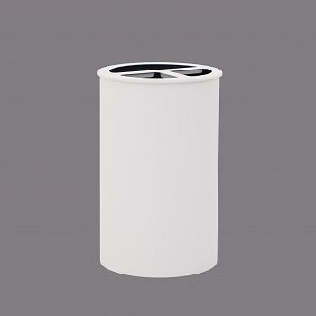
 |  |  | Dimenzija: fi 420 mm, v= 660 mm, V=2×20 L + 1×40 L
 |  | 1 | dobava in namestitev po dispozicijskem načrtu | kos | 13 |  | 0.00 €

KP | 10 |  | Koš za ločevanje odpadkov KS3- Covid Shramba nečisto
 |  |  | Tipski kovinski koš za ločevanje odpadkov kot npr. art. 100633 proizvajalca EKI Kranj, iz brušenega inox-a 3-imi prekati. Koš ima med posameznimi odpadki pregradne stene, katere preprečujejo, da bi se pri praznjenju PVC vrečke med seboj zatikale in trgale. Dodatno; -regulirne nogice -nalepke.
 |  |  | Dimenzija š/g/v: 600/300/750mm, V=3×45 L
 |  | 1 | dobava in namestitev po dispozicijskem načrtu | kos | 1 |  | 0.00 €

KP | 11 |  | Koš za ločevanje odpadkov na kolesih KS3.1- 1.2.8 Shramba zdravil
 |  |  | Tipski kovinski koš za ločevanje odpadkov kot npr. art. 100482 proizvajalca EKI Kranj, iz brušenega inox-a 2-ma prekatoma. Koš ima med posameznimi odpadki pregradne stene, katere preprečujejo, da bi se pri praznjenju PVC vrečke med seboj zatikale in trgale. Dodatno; -kolesa -nalepke.
 |  |  | Dimenzija š/g/v: 500/285/470 mm, V=2×25 L
 |  | 1 | dobava in namestitev po dispozicijskem načrtu | kos | 2 |  | 0.00 €

KP | 12 |  | Stojalo za dežnike -Dež1
 |  |  | Dvojno stojalo za dežnike v izgledu enojnega stojala Dež2 barvanega jekla v barvi po izboru projektanta.
 |  |  | Dimenzija (Š x G x V); 750 x 400 x 580 mm
 |  | 1 | dobava in namestitev po dispozicijskem načrtu | kos | 3 |  | 0.00 €

KP | 13 |  | Stojalo za dežnike -Dež2
 |  |  | Stojalo za dežnike iz barvanega jekla v barvi po izboru projektanta, kot npr. art.100761 proizvajalca EKI Kranj.
 |  |  | Dimenzija (Š x G x V); 750 x 200 x 580 mm
 |  | 1 | dobava in namestitev po dispozicijskem načrtu | kos | 3 |  | 0.00 €

KP | 14 |  | Prostostoječi obešalnik
 |  |  | Tipsko prostostoječe stojalo kot npr. 100500 proizvajalca EKI Kranj, iz jekla barvanega v RAL-u po izboru projektanta, z 6-imi odlagalnimi mesti. Osnova stojala je izdelana iz masivne kovinske plošče premera 38 cm, kar omogoča stojalu še posebno fiksno postavitev
 |  |  | Dimenzija: Ø380, v= 1660 cm
 |  | 1 | dobava in namestitev po dispozicijskem načrtu, pozicije v prostorih: | kos | 9 |  | 0.00 €

